ACCUEIL
CALCULATEUR ANNUALISATION DU CDG 35 Rythme scolaire

1-LA NOTICE

2-LA SEMAINE TYPE & L'ANNUALISATION

3-LE PLANNING ANNUEL

1-NOTICE
Consignes pour l'onglet "PANNING ANNUEL"
 | NOTICE D'UTILISATION DU CALCULATEUR ANNUALISATION DU CDG 35 |  |  |  |  |  | NOTICE D'UTILISATION DU CALCULATEUR ANNUALISATION DU CDG 35
1) Consignes pour l'onglet "SEMAINE TYPE & ANNUALISATION" : |  |  |  |  |  | 2) Consignes pour l'onglet "PLANNING ANNUEL" :
Consignes générales d'utilisation : Les cellules colorées dans l'onglet "SEMAINE TYPE & ANNUALISATION " sont modifiables. Ce sont les paramètres variables qui vont permettre de calculer le temps de travail de l'agent et également permetttre l'alimentation automatique de son planning annuel. |  |  |  |  |  | Consignes générales d'utilisation : -Les cellules colorées dans l'onglet "PLANNING ANNUEL " sont modifiables. -Les cellules de décompte journalier des heures sur le planning ne sont pas vérouillées, vous pouvez donc écraser les formules de décompte automatique si besoin. -Il faut toujours saisir le nombre d'heures sous format H:MM (ex : 6:00) et non pas en centièmes d'heures.

La matrice suivante sert à déterminer la base de calcul de l'annualisation. Elle sert à calculer le temps de travail d'un agent qui serait à temps complet sur la période considérée. |  |  |  |  |  | Le choix de la période scolaire : La sélection de la période scolaire alimente automatiquement les dates et le nom des jours de la semaine dans le calendrier.
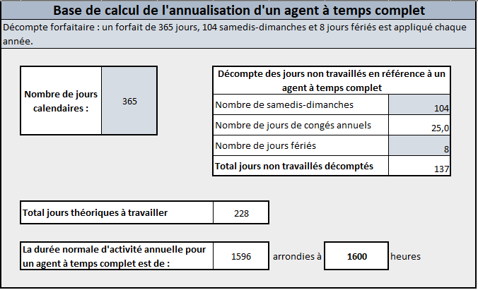
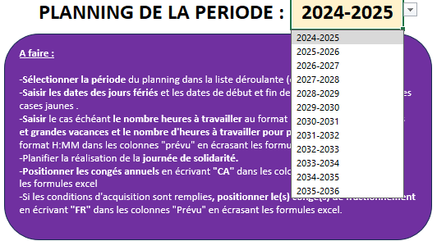
 |  |  | Vous pouvez déclarer via cette liste déroulante le type de décompte que vous souhaitez mettre en œuvre : -Un décompte forfaitaire des jours calendaires, des samedis-dimanches, des jours fériés pour la base de calcul de l'annualisation et cela peu importe le calendrier réel. ou -Un décompte selon le calendrier réel. Ce décompte sera donc à réaliser chaque année. Cette déclaration n'a pas d'impact sur les formules.

 |  |  | Saisir dans ces cases le nombre de jours à considérer sur la période : -Pour un décompte forfaire : saisir 365 jours calendaires, 104 samedis-dimanches, 8 jours fériés. -Pour un décompte réel : saisir, pour la période considérée, le nombre réel de jours calendaires, de samedis-dimanches, de jours fériés tombant sur un jour ouvré (sur le temps scolaire et non scolaire). A noter : pour un agent dont le contrat ne couvre pas toute l'année scolaire, le CDG 35 préconise d'opter pour un décompte au réel de son temps de travail. Il faudra donc saisir ici le nombre exact de jours calendaires de son contrat, le nombre de samedis-dimanches durant sont contrat, le nombre de jours fériés tombant sur un jour ouvré (sur le temps scolaire et non scolaire) durant son contrat. Si le nombre de jours calendaires de présence de l'agent et le nombre de jours calendaires de l'agent à temps complet ne sont pas égaux, les cellules apparaîtront en rouge (jours calendaires, samedis-dimanches, jours fériés, dates de contrat) avec un message d'alerte.
 |  |  |  |  |  | Saisir manuellement les dates des jours fériés et des vacances scolaires : -Saisir les jours fériés permet l'affichage automatique des jours fériés sur le planning ("F" sur fond jaune) -Saisir les dates de début et fin de vacances scolaires permet l'affichage automatique des vacances scolaires sur le planning ("R" sur fond bleu). Afin d'obtenir un décompte correct des heures de fériés sur temps scolaires, ne pas inclure un vendredi férié de début de vacances scolaires ou un lundi férié de fin de vacances scolaires. ex : pour les vacances de printemps du samedi 5 avril au lundi 21 avril 2025 inclus, le lundi étant un jour férié, écrire du 05/04/2025 au 20/04/2025.
La matrice suivante sert à déterminer les paramètres liés à la présence de l'agent sur l'année scolaire. Ce sont les paramètres variables qui vont permettre de calculer le temps de travail de l'agent et également permetttre l'alimentation automatique de son planning annuel.

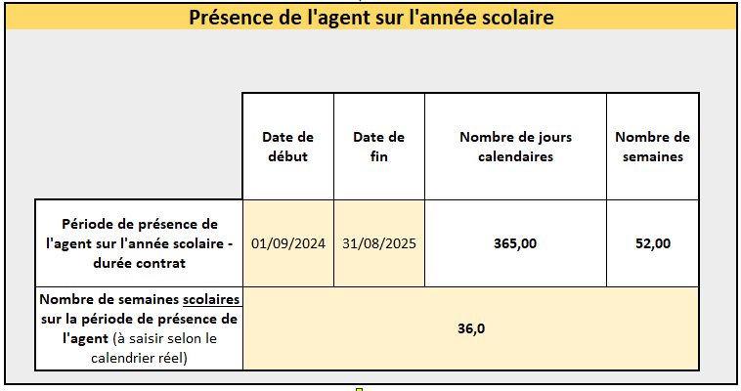
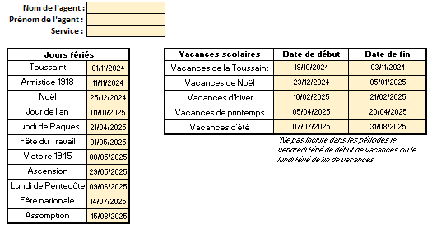
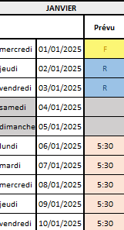
 |  |  | Pour un décompte forfaitaire : Inscrire la date de début de l'année scolaire (01/09/N) et la date de fin de l'année scolaire (31/08/N+1). Pour un décompte au réel : Saisir dans les cases jaunes la date de début et de fin de présence de l'agent sur l'année scolaire (dates de contrat). Ces données permettent : -Le calcul du nombre de semaines de présence pour le calcul du temps temps de travail annualisé. -Le calcul du nombre de jours de contrat pour le calcul du droit à congés annuels. -De distinguer les jours de non présence (NP) de l'agent sur son planning annuel.

 |  |  | Saisir ici le nombre de semaines scolaires (hors vacances scolaires) pendant la période de présence de l'agent. Pour un décompte forfaitaire : saisir 36. Pour un décompte au réel : décompter le nombre de semaines scolaires selon le calendrier réel.
La matrice suivante sert à déterminer le planning type de l'agent sur le temps scolaire. Le planning type sert au calcul du temps de travail et à l'alimentation automatique du planning annuel. |  |  |  |  |  | La saisie des heures à travailler : L'alimentation automatique des heures à réaliser se fait à partir du planning type que vous avez défini sur le temps scolaire. Si votre agent a un forfait d'heures à réaliser sur les vacances scolaires (petites , grandes vacances) vous devez les inscrire manuellement sur le planning en écrasant les formules automatiques. Le format de saisie des heures à respecter est H:MM.

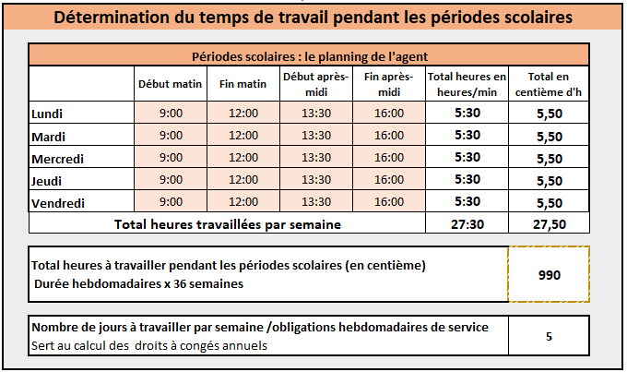

 |  |  | Saisir dans les cases oranges les heures de début et de fin pour chaque plage de travail de l'agent (matin et après-midi). Les heures doivent être impérativement écrites au format H:MM (ex : 9:00). Ce planning va permettre de : -Calculer le nombre d'heures à travailler sur le temps scolaire. -Calculer les obligations hebdomadaires de service pour le calcul du droit à congés annuels. -Alimenter automatiquement le planning annuel de l'agent sur le temps scolaire.
 |  |  |  |  |  | Exemple pour un forfait de 10 heures à réaliser sur les vacances de la Toussaint
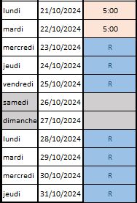

La matrice suivante sert à déterminer le temps de travail à réaliser hors périodes scolaires.

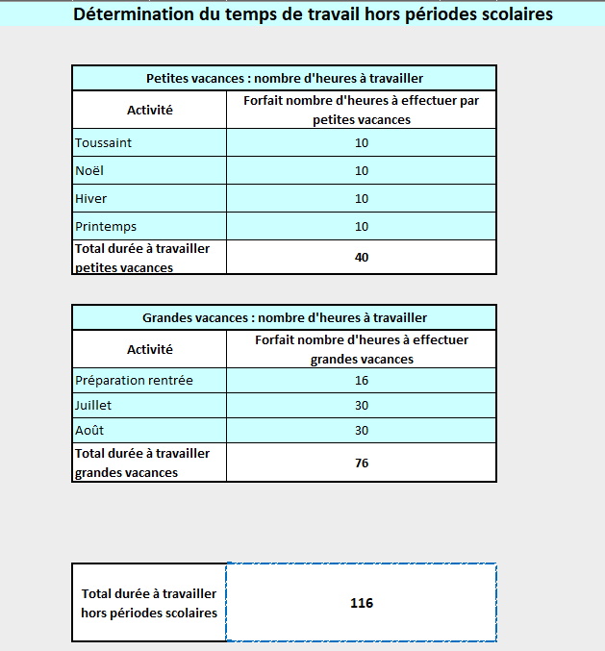
 |  |  |  |  |  | La saisie des jours de congés : -La saisie des congés annuels "CA" sur le planning doit être réalisée manuellement sur le planning sur les périodes de vacances scolaires en écrasant les formules automatiques. -Si l'agent rempli les conditions d'acquisition, la saisie des congés de fractionnement "FR" sur le planning doit être réalisée manuellement sur le planning sur les périodes de vacances scolaires en écrasant les formules automatiques.

 |  | Saisir dans ces cases bleues un nombre forfaitaire d'heures (en centième d'heure) à réaliser hors périodes scolaires (ex : heures de ménage à réaliser pendant les vacances). Attention : Ces heures ne sont pas reportées dans le planning de l'agent. Il faudra donc venir insérer manuellement les heures à réaliser dans le planning de l'agent en écrasant les formules qui positionnent automatiquement des "R" (Récupérations) sur les vacances scolaires.

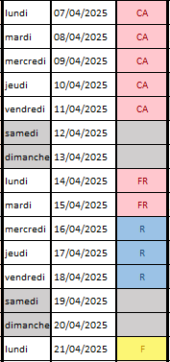

La matrice suivante s'alimente automatiquement en fonction de vos saisies précédentes pour calculer le temps travail effectif de l'agent sur l'année. |  |  |  |  |  | En bas à droite du planning, il y a un solde calculé qui fait la différence entre le temps annuel à réaliser par l'agent (cible du temps de travail annuel + Journée de solidarité - les heures de fériés tombant sur un jour normalement travaillé sur le temps scolaire) et le temps qui a été prévu sur le planning de l'agent.

 |  |  |  | A noter : ce calcul est obtenu en aditionnant les heures à travailler pendant le temps scolaire et les heures à réaliser sur les vacances scolaires.
 |  |  |  |  |  |  | Dans l'exemple ci-dessous, l'écart est dû à la journée de solidarité qui n'a pas été planifiée.
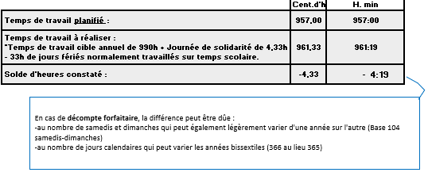

La matrice suivante fait la synthèse des éléments calculés précédemment et calcule le temps de travail à rémunérer sur la période (année entière ou non si l'agent n'est pas présent toute l'année). Ce temps de travail à rémunérer permettra le calcul de la Durée Hebdomadaire Annualisée.
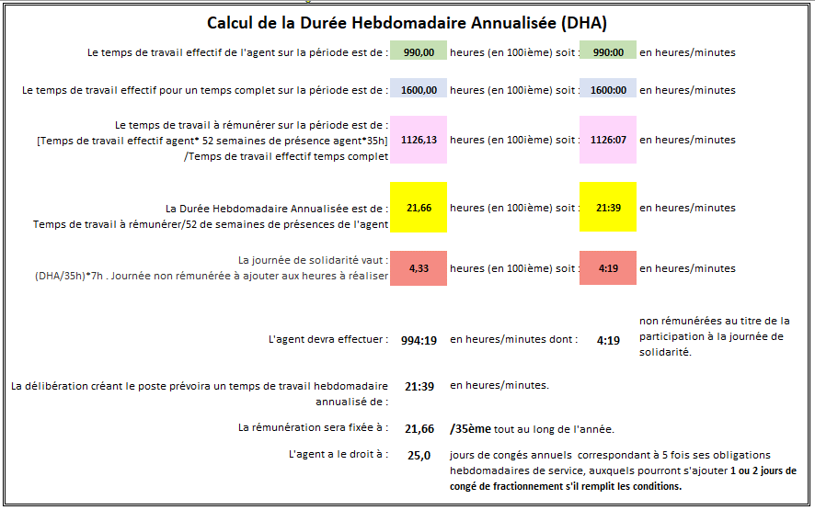

 |  |  |  |  | Le nombre d'heures de la journée de solidarité n'est pas proratisé au nombre de jours de présence de l'agent sur l'année, comme le prévoit la réglementation

 |  |  |  |  | Le calcul des droits à congés prend en compte deux éléments variables calculés précédemment : -le nombre de jours de présence de l'agent sur l'année. -le nombre de jours travaillés par semaine/obligation hebdomadaire de service.

3-PLANNING ANNUEL
A faire : -Sélectionner la période du planning dans la liste déroulante (en haut de la feuille). -Saisir les dates des jours fériés et les dates de début et fin de vacances scolaires dans les cases jaunes . -Saisir le cas échéant le nombre heures à travailler au format H:MM pendant les petites et grandes vacances et le nombre d'heures à travailler pour préparer la rentrée au format H:MM dans les colonnes "prévu" en écrasant les formules excel. -Planifier la réalisation de la journée de solidarité. -Positionner les congés annuels en écrivant "CA" dans les colonnes "Prévu" en écrasant les formules excel -Si les conditions d'acquisition sont remplies, positionner le(s) congé(s) de fractionnement en écrivant "FR" dans les colonnes "Prévu" en écrasant les formules excel.
 |  |  |  |  |  |  |  |  |  |  |  | PLANNING DE LA PERIODE : |  |  |  |  |  |  | 2024-2025
Nom de l'agent :
Prénom de l'agent :
Service :

Jours fériés |  |  |  | Vacances scolaires |  |  | Date de début |  | Date de fin
Toussaint |  | 2024-11-01 |  | Vacances de la Toussaint |  |  | 2024-10-19 |  | 2024-11-03
Armistice 1918 |  | 2024-11-11 |  | Vacances de Noël |  |  | 2024-12-23 |  | 2025-01-05
Noël |  | 2024-12-25 |  | Vacances d'hiver |  |  | 2025-02-10 |  | 2025-02-21
Jour de l'an |  | 2025-01-01 |  | Vacances de printemps |  |  | 2025-04-05 |  | 2025-04-20
Lundi de Pâques |  | 2025-04-21 |  | Vacances d'été |  |  | 2025-07-07 |  | 2025-08-31
Fête du Travail |  | 2025-05-01 |  |  |  |  | *Ne pas inclure dans les périodes le vendredi férié de début de vacances ou le lundi férié de fin de vacances.
Victoire 1945 |  | 2025-05-08
Ascension |  | 2025-05-29
Lundi de Pentecôte |  | 2025-06-09
Fête nationale |  | 2025-07-14
Assomption |  | 2025-08-15

SEPTEMBRE |  |  | OCTOBRE |  |  | NOVEMBRE |  |  | DECEMBRE |  |  | JANVIER |  |  | FEVRIER |  |  | MARS |  |  | AVRIL |  |  | MAI |  |  | JUIN |  |  | JUILLET |  |  | AOUT
 |  | Prévu |  |  | Prévu |  |  | Prévu |  |  | Prévu |  |  | Prévu |  |  | Prévu |  |  | Prévu |  |  | Prévu |  |  | Prévu |  |  | Prévu |  |  | Prévu |  |  | Prévu
dimanche | 2024-09-01 |  | mardi | 2024-10-01 | 0:00:00 | vendredi | 2024-11-01 | F | dimanche | 2024-12-01 |  | mercredi | 2025-01-01 | F | samedi | 2025-02-01 |  | samedi | 2025-03-01 |  | mardi | 2025-04-01 | 0:00:00 | jeudi | 2025-05-01 | F | dimanche | 2025-06-01 |  | mardi | 2025-07-01 | 0:00:00 | vendredi | 2025-08-01 | R
lundi | 2024-09-02 | 5:30:00 | mercredi | 2024-10-02 | 0:00:00 | samedi | 2024-11-02 |  | lundi | 2024-12-02 | 5:30:00 | jeudi | 2025-01-02 | R | dimanche | 2025-02-02 |  | dimanche | 2025-03-02 |  | mercredi | 2025-04-02 | 0:00:00 | vendredi | 2025-05-02 | 0:00:00 | lundi | 2025-06-02 | 5:30:00 | mercredi | 2025-07-02 | 0:00:00 | samedi | 2025-08-02
mardi | 2024-09-03 | 0:00:00 | jeudi | 2024-10-03 | 0:00:00 | dimanche | 2024-11-03 |  | mardi | 2024-12-03 | 0:00:00 | vendredi | 2025-01-03 | R | lundi | 2025-02-03 | 5:30:00 | lundi | 2025-03-03 | 5:30:00 | jeudi | 2025-04-03 | 0:00:00 | samedi | 2025-05-03 |  | mardi | 2025-06-03 | 0:00:00 | jeudi | 2025-07-03 | 0:00:00 | dimanche | 2025-08-03
mercredi | 2024-09-04 | 0:00:00 | vendredi | 2024-10-04 | 0:00:00 | lundi | 2024-11-04 | 5:30:00 | mercredi | 2024-12-04 | 0:00:00 | samedi | 2025-01-04 |  | mardi | 2025-02-04 | 0:00:00 | mardi | 2025-03-04 | 0:00:00 | vendredi | 2025-04-04 | 0:00:00 | dimanche | 2025-05-04 |  | mercredi | 2025-06-04 | 0:00:00 | vendredi | 2025-07-04 | 0:00:00 | lundi | 2025-08-04 | R
jeudi | 2024-09-05 | 0:00:00 | samedi | 2024-10-05 |  | mardi | 2024-11-05 | 0:00:00 | jeudi | 2024-12-05 | 0:00:00 | dimanche | 2025-01-05 |  | mercredi | 2025-02-05 | 0:00:00 | mercredi | 2025-03-05 | 0:00:00 | samedi | 2025-04-05 |  | lundi | 2025-05-05 | 5:30:00 | jeudi | 2025-06-05 | 0:00:00 | samedi | 2025-07-05 |  | mardi | 2025-08-05 | R
vendredi | 2024-09-06 | 0:00:00 | dimanche | 2024-10-06 |  | mercredi | 2024-11-06 | 0:00:00 | vendredi | 2024-12-06 | 0:00:00 | lundi | 2025-01-06 | 5:30:00 | jeudi | 2025-02-06 | 0:00:00 | jeudi | 2025-03-06 | 0:00:00 | dimanche | 2025-04-06 |  | mardi | 2025-05-06 | 0:00:00 | vendredi | 2025-06-06 | 0:00:00 | dimanche | 2025-07-06 |  | mercredi | 2025-08-06 | R
samedi | 2024-09-07 |  | lundi | 2024-10-07 | 5:30:00 | jeudi | 2024-11-07 | 0:00:00 | samedi | 2024-12-07 |  | mardi | 2025-01-07 | 0:00:00 | vendredi | 2025-02-07 | 0:00:00 | vendredi | 2025-03-07 | 0:00:00 | lundi | 2025-04-07 | R | mercredi | 2025-05-07 | 0:00:00 | samedi | 2025-06-07 |  | lundi | 2025-07-07 | R | jeudi | 2025-08-07 | R
dimanche | 2024-09-08 |  | mardi | 2024-10-08 | 0:00:00 | vendredi | 2024-11-08 | 0:00:00 | dimanche | 2024-12-08 |  | mercredi | 2025-01-08 | 0:00:00 | samedi | 2025-02-08 |  | samedi | 2025-03-08 |  | mardi | 2025-04-08 | R | jeudi | 2025-05-08 | F | dimanche | 2025-06-08 |  | mardi | 2025-07-08 | R | vendredi | 2025-08-08 | R
lundi | 2024-09-09 | 5:30:00 | mercredi | 2024-10-09 | 0:00:00 | samedi | 2024-11-09 |  | lundi | 2024-12-09 | 5:30:00 | jeudi | 2025-01-09 | 0:00:00 | dimanche | 2025-02-09 |  | dimanche | 2025-03-09 |  | mercredi | 2025-04-09 | R | vendredi | 2025-05-09 | 0:00:00 | lundi | 2025-06-09 | F | mercredi | 2025-07-09 | R | samedi | 2025-08-09
mardi | 2024-09-10 | 0:00:00 | jeudi | 2024-10-10 | 0:00:00 | dimanche | 2024-11-10 |  | mardi | 2024-12-10 | 0:00:00 | vendredi | 2025-01-10 | 0:00:00 | lundi | 2025-02-10 | R | lundi | 2025-03-10 | 5:30:00 | jeudi | 2025-04-10 | R | samedi | 2025-05-10 |  | mardi | 2025-06-10 | 0:00:00 | jeudi | 2025-07-10 | R | dimanche | 2025-08-10
mercredi | 2024-09-11 | 0:00:00 | vendredi | 2024-10-11 | 0:00:00 | lundi | 2024-11-11 | F | mercredi | 2024-12-11 | 0:00:00 | samedi | 2025-01-11 |  | mardi | 2025-02-11 | R | mardi | 2025-03-11 | 0:00:00 | vendredi | 2025-04-11 | R | dimanche | 2025-05-11 |  | mercredi | 2025-06-11 | 0:00:00 | vendredi | 2025-07-11 | R | lundi | 2025-08-11 | R
jeudi | 2024-09-12 | 0:00:00 | samedi | 2024-10-12 |  | mardi | 2024-11-12 | 0:00:00 | jeudi | 2024-12-12 | 0:00:00 | dimanche | 2025-01-12 |  | mercredi | 2025-02-12 | R | mercredi | 2025-03-12 | 0:00:00 | samedi | 2025-04-12 |  | lundi | 2025-05-12 | 5:30:00 | jeudi | 2025-06-12 | 0:00:00 | samedi | 2025-07-12 |  | mardi | 2025-08-12 | R
vendredi | 2024-09-13 | 0:00:00 | dimanche | 2024-10-13 |  | mercredi | 2024-11-13 | 0:00:00 | vendredi | 2024-12-13 | 0:00:00 | lundi | 2025-01-13 | 5:30:00 | jeudi | 2025-02-13 | R | jeudi | 2025-03-13 | 0:00:00 | dimanche | 2025-04-13 |  | mardi | 2025-05-13 | 0:00:00 | vendredi | 2025-06-13 | 0:00:00 | dimanche | 2025-07-13 |  | mercredi | 2025-08-13 | R
samedi | 2024-09-14 |  | lundi | 2024-10-14 | 5:30:00 | jeudi | 2024-11-14 | 0:00:00 | samedi | 2024-12-14 |  | mardi | 2025-01-14 | 0:00:00 | vendredi | 2025-02-14 | R | vendredi | 2025-03-14 | 0:00:00 | lundi | 2025-04-14 | R | mercredi | 2025-05-14 | 0:00:00 | samedi | 2025-06-14 |  | lundi | 2025-07-14 | F | jeudi | 2025-08-14 | R
dimanche | 2024-09-15 |  | mardi | 2024-10-15 | 0:00:00 | vendredi | 2024-11-15 | 0:00:00 | dimanche | 2024-12-15 |  | mercredi | 2025-01-15 | 0:00:00 | samedi | 2025-02-15 |  | samedi | 2025-03-15 |  | mardi | 2025-04-15 | R | jeudi | 2025-05-15 | 0:00:00 | dimanche | 2025-06-15 |  | mardi | 2025-07-15 | R | vendredi | 2025-08-15 | F
lundi | 2024-09-16 | 5:30:00 | mercredi | 2024-10-16 | 0:00:00 | samedi | 2024-11-16 |  | lundi | 2024-12-16 | 5:30:00 | jeudi | 2025-01-16 | 0:00:00 | dimanche | 2025-02-16 |  | dimanche | 2025-03-16 |  | mercredi | 2025-04-16 | R | vendredi | 2025-05-16 | 0:00:00 | lundi | 2025-06-16 | 5:30:00 | mercredi | 2025-07-16 | R | samedi | 2025-08-16
mardi | 2024-09-17 | 0:00:00 | jeudi | 2024-10-17 | 0:00:00 | dimanche | 2024-11-17 |  | mardi | 2024-12-17 | 0:00:00 | vendredi | 2025-01-17 | 0:00:00 | lundi | 2025-02-17 | R | lundi | 2025-03-17 | 5:30:00 | jeudi | 2025-04-17 | R | samedi | 2025-05-17 |  | mardi | 2025-06-17 | 0:00:00 | jeudi | 2025-07-17 | R | dimanche | 2025-08-17
mercredi | 2024-09-18 | 0:00:00 | vendredi | 2024-10-18 | 0:00:00 | lundi | 2024-11-18 | 5:30:00 | mercredi | 2024-12-18 | 0:00:00 | samedi | 2025-01-18 |  | mardi | 2025-02-18 | R | mardi | 2025-03-18 | 0:00:00 | vendredi | 2025-04-18 | R | dimanche | 2025-05-18 |  | mercredi | 2025-06-18 | 0:00:00 | vendredi | 2025-07-18 | R | lundi | 2025-08-18 | R
jeudi | 2024-09-19 | 0:00:00 | samedi | 2024-10-19 |  | mardi | 2024-11-19 | 0:00:00 | jeudi | 2024-12-19 | 0:00:00 | dimanche | 2025-01-19 |  | mercredi | 2025-02-19 | R | mercredi | 2025-03-19 | 0:00:00 | samedi | 2025-04-19 |  | lundi | 2025-05-19 | 5:30:00 | jeudi | 2025-06-19 | 0:00:00 | samedi | 2025-07-19 |  | mardi | 2025-08-19 | R
vendredi | 2024-09-20 | 0:00:00 | dimanche | 2024-10-20 |  | mercredi | 2024-11-20 | 0:00:00 | vendredi | 2024-12-20 | 0:00:00 | lundi | 2025-01-20 | 5:30:00 | jeudi | 2025-02-20 | R | jeudi | 2025-03-20 | 0:00:00 | dimanche | 2025-04-20 |  | mardi | 2025-05-20 | 0:00:00 | vendredi | 2025-06-20 | 0:00:00 | dimanche | 2025-07-20 |  | mercredi | 2025-08-20 | R
samedi | 2024-09-21 |  | lundi | 2024-10-21 | R | jeudi | 2024-11-21 | 0:00:00 | samedi | 2024-12-21 |  | mardi | 2025-01-21 | 0:00:00 | vendredi | 2025-02-21 | R | vendredi | 2025-03-21 | 0:00:00 | lundi | 2025-04-21 | F | mercredi | 2025-05-21 | 0:00:00 | samedi | 2025-06-21 |  | lundi | 2025-07-21 | R | jeudi | 2025-08-21 | R
dimanche | 2024-09-22 |  | mardi | 2024-10-22 | R | vendredi | 2024-11-22 | 0:00:00 | dimanche | 2024-12-22 |  | mercredi | 2025-01-22 | 0:00:00 | samedi | 2025-02-22 |  | samedi | 2025-03-22 |  | mardi | 2025-04-22 | 0:00:00 | jeudi | 2025-05-22 | 0:00:00 | dimanche | 2025-06-22 |  | mardi | 2025-07-22 | R | vendredi | 2025-08-22 | R
lundi | 2024-09-23 | 5:30:00 | mercredi | 2024-10-23 | R | samedi | 2024-11-23 |  | lundi | 2024-12-23 | R | jeudi | 2025-01-23 | 0:00:00 | dimanche | 2025-02-23 |  | dimanche | 2025-03-23 |  | mercredi | 2025-04-23 | 0:00:00 | vendredi | 2025-05-23 | 0:00:00 | lundi | 2025-06-23 | 5:30:00 | mercredi | 2025-07-23 | R | samedi | 2025-08-23
mardi | 2024-09-24 | 0:00:00 | jeudi | 2024-10-24 | R | dimanche | 2024-11-24 |  | mardi | 2024-12-24 | R | vendredi | 2025-01-24 | 0:00:00 | lundi | 2025-02-24 | 5:30:00 | lundi | 2025-03-24 | 5:30:00 | jeudi | 2025-04-24 | 0:00:00 | samedi | 2025-05-24 |  | mardi | 2025-06-24 | 0:00:00 | jeudi | 2025-07-24 | R | dimanche | 2025-08-24
mercredi | 2024-09-25 | 0:00:00 | vendredi | 2024-10-25 | R | lundi | 2024-11-25 | 5:30:00 | mercredi | 2024-12-25 | F | samedi | 2025-01-25 |  | mardi | 2025-02-25 | 0:00:00 | mardi | 2025-03-25 | 0:00:00 | vendredi | 2025-04-25 | 0:00:00 | dimanche | 2025-05-25 |  | mercredi | 2025-06-25 | 0:00:00 | vendredi | 2025-07-25 | R | lundi | 2025-08-25 | R
jeudi | 2024-09-26 | 0:00:00 | samedi | 2024-10-26 |  | mardi | 2024-11-26 | 0:00:00 | jeudi | 2024-12-26 | R | dimanche | 2025-01-26 |  | mercredi | 2025-02-26 | 0:00:00 | mercredi | 2025-03-26 | 0:00:00 | samedi | 2025-04-26 |  | lundi | 2025-05-26 | 5:30:00 | jeudi | 2025-06-26 | 0:00:00 | samedi | 2025-07-26 |  | mardi | 2025-08-26 | R
 |  |  |  |  |  |  |  |  |  |  |  |  |  |  |  |  |  |  |  | 0:00:00 | dimanche | 2025-04-27 |  | mardi | 2025-05-27 | 0:00:00 | vendredi | 2025-06-27 | 0:00:00 | dimanche | 2025-07-27 |  | mercredi | 2025-08-27 | R
 |  |  |  |  |  |  |  |  |  |  |  |  |  |  |  |  |  |  |  | 0:00:00 | lundi | 2025-04-28 | 5:30:00 | mercredi | 2025-05-28 | 0:00:00 | samedi | 2025-06-28 |  | lundi | 2025-07-28 | R | jeudi | 2025-08-28 | R
 |  |  |  |  |  |  |  |  |  |  |  |  |  |  |  |  |  |  |  |  | mardi | 2025-04-29 | 0:00:00 | jeudi | 2025-05-29 | F | dimanche | 2025-06-29 |  | mardi | 2025-07-29 | R | vendredi | 2025-08-29 | R
 |  |  |  |  |  |  |  |  |  |  |  |  |  |  |  |  |  |  |  |  | mercredi | 2025-04-30 | 0:00:00 | vendredi | 2025-05-30 | 0:00:00 | lundi | 2025-06-30 | 5:30:00 | mercredi | 2025-07-30 | R | samedi | 2025-08-30
 |  |  |  |  |  |  |  |  |  |  |  |  |  |  |  |  |  |  |  | 5:30:00 |  |  |  | samedi | 2025-05-31 |  |  |  |  | jeudi | 2025-07-31 | R | dimanche | 2025-08-31
 |  |  |  |  |  |  |  |  |  |  |  |  |  |  |  |  |  |  |  | 27:30:00 |  |  | 5:30:00 |  |  | 22:00:00 |  |  | 22:00:00 |  |  | 0:00:00 |  |  | 0:00:00
 |  |  |  |  |  |  |  |  |  |  |  |  |  |  |  |  |  |  |  |  |  |  |  |  |  |  |  |  |  |  |  |  | Cent.d'h | H. min
 |  |  |  |  |  |  |  |  |  |  |  |  |  |  |  |  |  |  |  |  |  |  |  |  | Temps de travail planifié : |  |  |  |  |  |  |  | 181.50 | 181:30:00
 |  |  |  |  |  |  |  |  |  |  |  |  |  |  |  |  |  |  |  |  |  |  |  |  | Temps de travail à réaliser : *Temps de travail cible annuel de 198h + Journée de solidarité de 0,87h - 16,5h de jours fériés normalement travaillés sur temps scolaire. |  |  |  |  |  |  |  | 182.37 | 182:21:58
 |  |  |  |  |  |  |  |  |  |  |  |  |  |  |  |  |  |  |  |  |  |  |  |  | Solde d'heures constaté : |  |  |  |  |  |  |  | -0.87 | - | 0:51:58
En cas de décompte forfaitaire, la différence peut être dûe :
-au nombre de samedis et dimanches qui peut également légèrement varier d'une année sur l'autre (Base 104 samedis-dimanches)
-au nombre de jours calendaires qui peut varier les années bissextiles (366 au lieu 365)
...

